상품제안서
KB950 모던오피스 AC-S600 독서대 | 상품코드: F26439

 |  |  |  |  |  |  | 02-412-0044 | www.easy1.co.kr
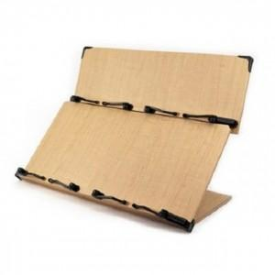

【상세/제작정보】

【인쇄/포장옵션】 | / 포장불가능

【공급단가】 | 수량 | 13~ | 50~ | 100~ | 300~ | 500~
*VAT별도 | 단가 | 53,620원 | 52,760원 | 51,480원 | 50,190원 | 49,330원

【상품 URL】 | https://dev.easy1.co.kr:443/src/goods_detail.php?gdno=26439

